Feuil1
Assiette justenbois 10-1/2 code web : 14 007, Article # : JBT-01 |  | GL : 7410
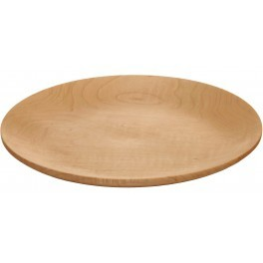

Description en mot de la ressource matérielle : | Assiettes en bois entièrement écologique avec anbactérien naturel.

Catégorie de ressources matérielles : | Accessoire de table / code GL 7410
Définition de la catégorie : | Accessoires de table (ensemble des récipients qui servent à manger, à présenter la nourriture, récipient à boire en verre, plastique ou en cristal, ensemble des couteaux, fourchettes, cuillères, et autres ustensiles utilisés pour manger, salière, poivrière, carafe à vin, saucier théier, et, etc.)

Espace d’utilisation : | Espace de service (salle à manger)
Durée estimée d’utilisation : | 2 ans

Fournisseur accrédité : | Doyon Després
Représentant du fournisseur : | Guillaume Lussan coordonnateur du Département de projets — cuisines commerciales

Quantité disponible : | 132
Coût unitaire à l’achat (en $ canadien) : | $31.47
Investissement total (en $ canadien) : | $4,154.04

Information supplémentaire : | Le bois est un isolant, il prolonge la chaleur de la nourriture. Séchez à la verticale, ne pas laisser tremper dans l'eau. Entièrement écologiques, sûrs, et facile d'usage. Savonnez et rincez, des résines non toxiques les protègent. Le bois possède un antibactérien naturel. Garantie de 2 ans sur tout défaut de fabrication. Des années de durée de vie.

Nom du gestionnaire responsable : | Vous inc.
Coordonné du gestionnaire responsable : | (418) 569-6458 / clatour@icloud.com

Date de mise à jour de l'information : | 16-Sep-19

